akcie
1/ Vytvořte graf, který co nejpřehledněji zobrazí vývoj dvou nejdražších akcií.
O víkendu se na burze neobchodovalo, proto použití časové osy se zohledněním všech dnů, není vhodné.
ISIN | NCP | 1995-04-18 | 1995-04-19 | 1995-04-20 | 1995-04-21 | 1995-04-24 | 1995-04-25 | 1995-04-26 | 1995-04-27 | Maximum
CS0005006550 | METROSTAV | 1785.00 | 1720.00 | 1720.00 | 1700.00 | 1660.00 | 1665.00 | 1665.00 | 1665.00 | 1785.00
CS0005006667 | CVM MOKRA | 1700.00 | 1690.00 | 1700.00 | 1740.00 | 1750.00 | 1750.00 | 1740.00 | 1740.00 | 1750.00
CS0005005156 | ELEKTRO-PRAGA | 955.00 | 908.00 | 908.00 | 950.00 | 920.00 | 920.00 | 920.00 | 875.00 | 955.00
CS0005006055 | TONAK | 930.00 | 916.00 | 901.00 | 890.00 | 875.00 | 851.00 | 865.00 | 890.00 | 930.00
CS0005006154 | TYLEX | 680.00 | 680.00 | 680.00 | 699.00 | 733.00 | 700.00 | 680.00 | 680.00 | 733.00
Upravte ("posuňte") měřítko osy zobrazující ceny.
Pozor, sloupec "Maximum" se do grafu nehodí.
CS0005005255 | MASSAG | 524.00 | 525.00 | 525.00 | 525.00 | 515.00 | 505.00 | 530.00 | 556.00 | 556.00
CS0005006857 | SKODA PRAHA | 452.00 | 452.00 | 430.00 | 409.00 | 411.00 | 415.00 | 416.00 | 416.00 | 452.00
CS0005007053 | ZBIROVIA | 410.00 | 410.00 | 415.00 | 415.00 | 415.00 | 415.00 | 415.00 | 415.00 | 415.00
CS0005006261 | KONSTRUKTIVA | 367.00 | 349.00 | 349.00 | 335.00 | 335.00 | 335.00 | 335.00 | 335.00 | 367.00
CS0005005867 | JIP VETRNI | 300.00 | 310.00 | 295.00 | 290.00 | 290.00 | 291.00 | 290.00 | 292.00 | 310.00
CS0005005958 | VYCHODOCES.PAPIRNY | 300.00 | 300.00 | 300.00 | 300.00 | 290.00 | 276.00 | 289.00 | 300.00 | 300.00
2/Vytvořte graf, který přehledně porovná křivku dvou nejdražších a dvou nejlacinějších akcií. Příklad máte na obrázku.
CS0005005552 | MINERVA BOSKOVICE | 240.00 | 240.00 | 240.00 | 245.00 | 250.00 | 240.00 | 250.00 | 256.00 | 256.00
CS0005007459 | INTEX | 236.00 | 230.00 | 219.00 | 229.00 | 240.00 | 228.00 | 235.00 | 224.00 | 240.00
CS0005005057 | KOVOLIT | 228.00 | 228.00 | 228.00 | 228.00 | 228.00 | 228.00 | 228.00 | 228.00 | 228.00
CS0005004563 | TESLA | 190.00 | 190.00 | 190.00 | 190.00 | 190.00 | 190.00 | 180.50 | 171.48 | 190.00
CS0005007558 | BYSERVIS | 185.02 | 175.77 | 166.99 | 158.65 | 150.72 | 143.19 | 136.04 | 129.24 | 185.02
Graf může mít hlavní a vedlejší osu. Osy mají svá měřítka- Každé řadě určujete, zda hodnoty zobrazuje na hlavní nebo vedlejší ose.
CS0005007160 | POZ.STAVBY ZLIN | 175.77 | 175.77 | 175.77 | 175.77 | 175.77 | 166.99 | 158.65 | 150.72 | 175.77
CS0005006469 | PSG | 162.75 | 165.00 | 165.00 | 156.75 | 155.00 | 155.00 | 155.00 | 155.00 | 165.00
CS0005004852 | AGROSTROJ PELHRIM. | 145.90 | 148.00 | 140.60 | 135.00 | 141.75 | 148.83 | 150.00 | 157.50 | 157.50
CS0005007350 | DOWO | 147.04 | 139.69 | 132.71 | 126.08 | 119.78 | 125.76 | 125.76 | 132.04 | 147.04
CS0005006758 | STAV.POD.TEPLICE | 113.10 | 113.10 | 113.20 | 113.20 | 118.86 | 124.80 | 130.00 | 130.00 | 130.00
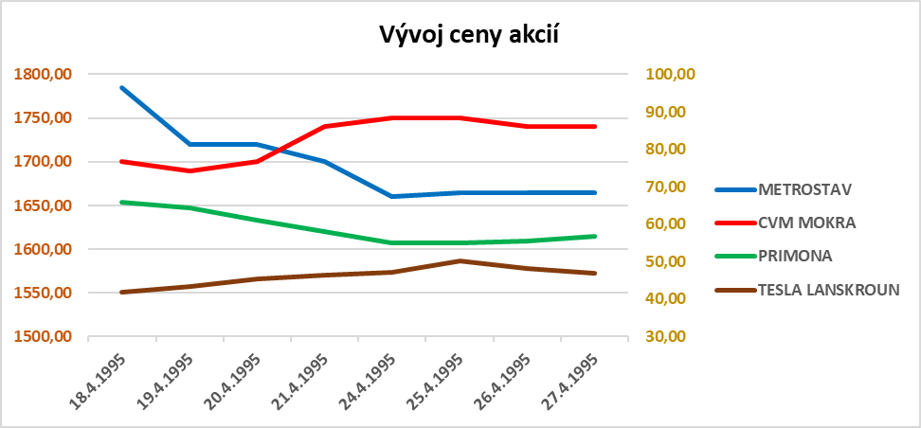
CS0005005750 | CKD DUKLA | 97.00 | 101.85 | 106.94 | 112.28 | 106.67 | 112.00 | 112.00 | 115.00 | 115.00
CS0005006956 | CESKE LODENICE | 110.00 | 110.00 | 110.00 | 110.00 | 110.00 | 110.00 | 110.00 | 104.50 | 110.00
CS0005005354 | UNIPLET | 96.74 | 96.74 | 96.74 | 96.74 | 96.74 | 96.74 | 96.74 | 96.74 | 96.74
CS0005004753 | TESLA HR. KRALOVE | 54.44 | 57.16 | 60.01 | 63.01 | 66.16 | 69.46 | 72.93 | 76.57 | 76.57
CS0005005461 | TTP ELITEX | 65.00 | 65.00 | 65.00 | 68.25 | 71.66 | 71.00 | 71.00 | 67.45 | 71.66
CS0005005669 | LADA | 67.69 | 64.31 | 61.10 | 58.05 | 55.15 | 54.00 | 51.30 | 51.30 | 67.69
CS0005007269 | PRIMONA | 65.90 | 64.31 | 61.10 | 58.05 | 54.97 | 54.97 | 55.60 | 56.90 | 65.90
CS0005004654 | TESLA LANSKROUN | 41.80 | 43.28 | 45.44 | 46.50 | 47.10 | 50.30 | 48.10 | 46.90 | 50.30

